2
Doplňte mincovku:
Nastavte, aby v mincovke boli všetky jednotky napísané červenou farbou, dvojky zelenou, trojky modrou farbou a aby nuly neboli viditeľné.

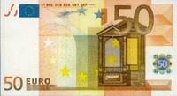
 | počet rozdelených bankoviek | 8876.50 | 4317.00 | 9745.00 | 98.50 | 1.50 | 3.00 | 3456.00
 |  |  |  |  |  |  |  |  | 5000
 |  |  |  |  |  |  |  |  | 1000
 |  |  |  |  |  |  |  |  | 500
 |  |  |  |  |  |  |  |  | 200
 |  |  |  |  |  |  |  |  | 100
 |  |  |  |  |  |  |  |  | 50
 |  |  |  |  |  |  |  |  | 20
 |  |  |  |  |  |  |  |  | 10
 |  |  |  |  |  |  |  |  | 5
 |  |  |  |  |  |  |  |  | 2
 |  |  |  |  |  |  |  |  | 1
 |  |  |  |  |  |  |  |  | 50 centov

3
Doplňte tabuľku a do stĺpca Voľba1 a Voľba 2 označte dodávateľov, ktorí vyhovujú zadaným podmienkam.
Naša firma, zaoberajúca sa spracovaním mlieka, si vyberie dodávateľa, ak spĺňa nasledujúce podmienky:
 | - v stĺpci Voľba1 bude napísané áno, ak cena mlieka za 1 l s DPH nepresiane sumu 0,70 € a preprava mlieka na 1 km je do 2 €, inak tam bude napísané nie.

 | - v stĺpci Voľba2 bude napísané áno, ak je cena mlieka bez DPH max. 0,55 € alebo vzdialenosť dodávateľa je do 7 km.

 | dodávateľ | cena za 1 l mlieka bez DPH | DPH | cena za 1 l mlieka s DPH | vzdialenosť dodávateľa v km | preprava | preprava na 1 km | Voľba1 | Voľba2
 | Agro, s. r. o. | 0.56 € |  |  | 9 | 20.00 €
 | Tamina, a. s. | 0.53 € |  |  | 18 | 39.00 €
 | Trust, a. s. | 0.60 € |  |  | 2 | 7.00 €
 | Sekor, s. r. o. | 0.58 € |  |  | 7 | 10.00 €
 | Juka, s. r. o. | 0.52 € |  |  | 15 | 28.00 €
 | Rastamilk, a. s. | 0.61 € |  |  | 6 | 7.00 €

6
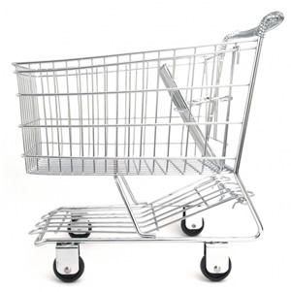
Doplňte tabuľku:
 | Predajňa poskytuje zľavu z ceny s prirážkou, ak počet nakúpených kusov je:
 | menej ako 30 ks - 5%
 | min. 30 ks - 10 %

 | Tovar | Cena bez DPH/ks | Cena s DPH/ks | Prirážka 30% | Cena s prirážkou | Počet ks | Zľava v % | Zľava v € | Výsledná cena nakúpeného tovaru
 | jogurt | 0.33 € |  |  |  | 35
 | mlieko | 0.56 € |  |  |  | 20
 | pečivo | 0.05 € |  |  |  | 25
 | chlieb | 0.63 € |  |  |  | 15
 | kiwi | 0.15 € |  |  |  | 55
 |  |  |  |  |  |  |  | Spolu

7
Doplňte tabuľku:

 | Dátum predaja | Názov tovar | Merná jednotka | Predaných ks | Cena za kus | Tržba celkom | Ceník:
 | 2011-05-10 | čokoláda | ks | 10
 | 2011-05-10 | napolitánka | ks | 5 |  |  | Názov tovaru | Cena/ks
 | 2011-05-12 | lízatko | ks | 6 |  |  | čokoláda | 0.63 €
 | 2011-05-13 | žuvačka | ks | 10 |  |  | žuvačka | 0.30 €
 | 2011-05-15 | napolitánka | ks | 12 |  |  | tyčinky | 1.15 €
 | 2011-05-15 | lízatko | ks | 5 |  |  | napolitánka | 0.45 €
 | 2011-05-16 | tyčinky | ks | 4 |  |  | lízatko | 0.22 €
 | 2011-05-17 | čokoláda | ks | 32
 | 2011-05-17 | lízatko | ks | 1
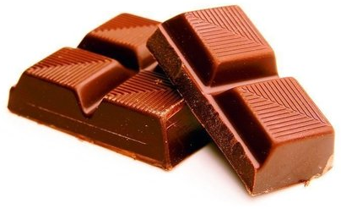
 | 2011-05-19 | napolitánka | ks | 4
 | 2011-05-20 | tyčinky | ks | 41
 | 2011-05-25 | lízatko | ks | 20
 | 2011-05-25 | lízatko | ks | 17
 | 2011-05-26 | napolitánka | ks | 22
 | 2011-05-27 | lízatko | ks | 40
 | 2011-05-27 | lízatko | ks | 9
 | 2011-05-29 | tyčinky | ks | 22
 | 2011-05-30 | lízatko | ks | 59
 | 2011-06-04 | napolitánka | ks | 28
 | 2011-06-04 | žuvačka | ks | 35
 | 2011-06-05 | žuvačka | ks | 40
 | 2011-06-06 | lízatko | ks | 48
 | 2011-06-06 | tyčinky | ks | 27
 | 2011-06-08 | tyčinky | ks | 30
 | 2011-06-09 | napolitánka | ks | 67
 | 2011-06-14 | napolitánka | ks | 36
 | 2011-06-14 | lízatko | ks | 53
 | 2011-06-15 | lízatko | ks | 48
 | 2011-06-16 | tyčinky | ks | 56
 | 2011-06-16 | lízatko | ks | 35
 | 2011-06-18 | žuvačka | ks | 38
 | 2011-06-19 | napolitánka | ks | 85
 | 2011-06-24 | lízatko | ks | 54
 | 2011-06-24 | lízatko | ks | 61

10
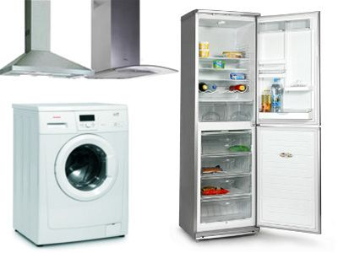
Vyriešte úlohu do žltých buniek:
Koľko výrobkov od každej firmy sa nachádza v zozname?
 | Philco
 | Fagor
 | Zanusi
 | CELKOM

 | Výrobok | Značka | Cena
 | umývačka riadu | Philco | 8,900 SKK
 | umývačka riadu | Fagor | 9,900 SKK
 | chladnička | Philco | 10,100 SKK
 | umývačka riadu | Philco | 10,640 SKK
 | práčka | Fagor | 11,230 SKK
 | umývačka riadu | Fagor | 11,400 SKK
 | chladnička | Philco | 11,900 SKK
 | chladnička | Zanusi | 12,040 SKK
 | práčka | Philco | 12,200 SKK
 | chladnička | Zanusi | 12,560 SKK
 | práčka | Philco | 13,200 SKK
 | sušička | Philco | 13,400 SKK
 | chladnička | Philco | 13,400 SKK
 | umývačka riadu | Fagor | 13,540 SKK
 | chladnička | Zanusi | 13,600 SKK
 | práčka | Zanusi | 14,200 SKK
 | práčka | Fagor | 14,200 SKK
 | práčka | Philco | 15,000 SKK
 | práčka | Fagor | 15,200 SKK
 | chladnička | Zanusi | 15,600 SKK
 | práčka | Philco | 16,300 SKK
 | práčka | Zanusi | 16,500 SKK
 | práčka+sušička | Fagor | 16,600 SKK
 | chladnička | Zanusi | 17,200 SKK
 | práčka | Zanusi | 17,300 SKK
 | práčka+sušička | Zanusi | 17,400 SKK
 | chladnička | Philco | 18,000 SKK
 | práčka+sušička | Philco | 18,600 SKK
 | chladnička | Philco | 19,450 SKK
 | chladnička | Philco | 19,600 SKK
 | práčka+sušička | Philco | 21,400 SKK

